目次
資料目次

※寄附行為認可申請（学校法人新設）の場合等、該当のない様式については削除せずに各様式に「該当なし」と記入してください。
① | 申請書類に添付した寄附行為変更の条項及び事由
② | 申請書類に添付した現行の寄附行為
③ | 申請書類に添付した様式２-１号（設置に係る基本計画及び当該学校法人の概要を記載した書類）
④ | 申請書類に添付した様式４号（経費の見積もり及び資金計画を記載した書類） | ※設置者変更により都道府県知事所轄法人となる場合は不要
⑤ | 令和６年度決算における財産の状況
1 | 学校法人の概要
2 | 理事長、理事及び監事の他の学校法人における兼任・競業の状況、利益相反取引の状況
3 | 役員等に関する参考情報
4 | 管理運営の状況
5 | 諸規程の整備状況
6 | 学校法人の組織機構等
7 | 現在係争中の訴訟の概要
8 | 理事会・評議員会の開催状況
9 | 監事の職務執行状況
10 | 非常勤理事に対する学校法人の運営状況についての情報提供の状況
 | （H16.7.23付改正私学法施行通知 第三の１の(1)の①のア）
11 | 監事に対する学校法人の業務状況等についての報告状況（H16.7.23付改正私学法施行通知 第三の１の(1)の②のキ）
12 | 令和４年度から令和６年度までの貸借対照表、資金収支計算書及び事業活動収支計算書
13 | 公認会計士又は監査法人の監査状況
14 | 監事による監査報告書（私立学校法第37条第３項第３号）
15 | 令和６年度の事業報告書（私立学校法第47条）
16 | 令和７年度の事業計画（私立学校法第45条の２第１項）
17 | 事業に関する中期的な計画（私立学校法第45条の２第２項）
18 | 収益事業の状況
19 | 学校法人に関係する会社の状況
20 | 直近年度入学者に係る寄附金・学校債の募集状況
21 | 学校法人の管理運営等に係る附帯事項等
22 | 財務比率表
23 | 大幅な定員未充足が生じた場合の対応方針 ※設置者変更により都道府県知事所轄法人となる場合は不要

22財務比率表
22．財務比率表 |  |  |  |  |  | 複数・単一学部（学科）系統

区分 | 比 率 | 算式(×100％) | 令和４年度 （R５．３．３１） | 令和５年度 （R６．３．３１） | 令和６年度 （R７．３．３１） | 令和６年度全国平均 | 完 成 年 度
 |  |  |  |  |  |  | 新 設 校 分 | 法 人 全 体
財務状況 | 負債率 | 総負債－前受金
 |  | 総資産
 | 純資産構成比率 | 純資産
 |  | 総負債＋純資産
 | 流動資産構成比率 | 流動資産
 |  | 総資産
 | 流動比率 | 流動資産
 |  | 流動負債
 | 固定長期適合率 | 固定資産
 |  | 純資産+固定負債
 | 前受金構成比率 | 前受金
 |  | 現金預金
 | 前受金保有率 | 現金預金
 |  | 前受金
 | 繰越収支差額構成比率 | 繰越収支差額
 |  | 負債＋純資産
経営状況 | 教育活動支出依存率 | 教育活動支出
 |  | 学生生徒等納付金
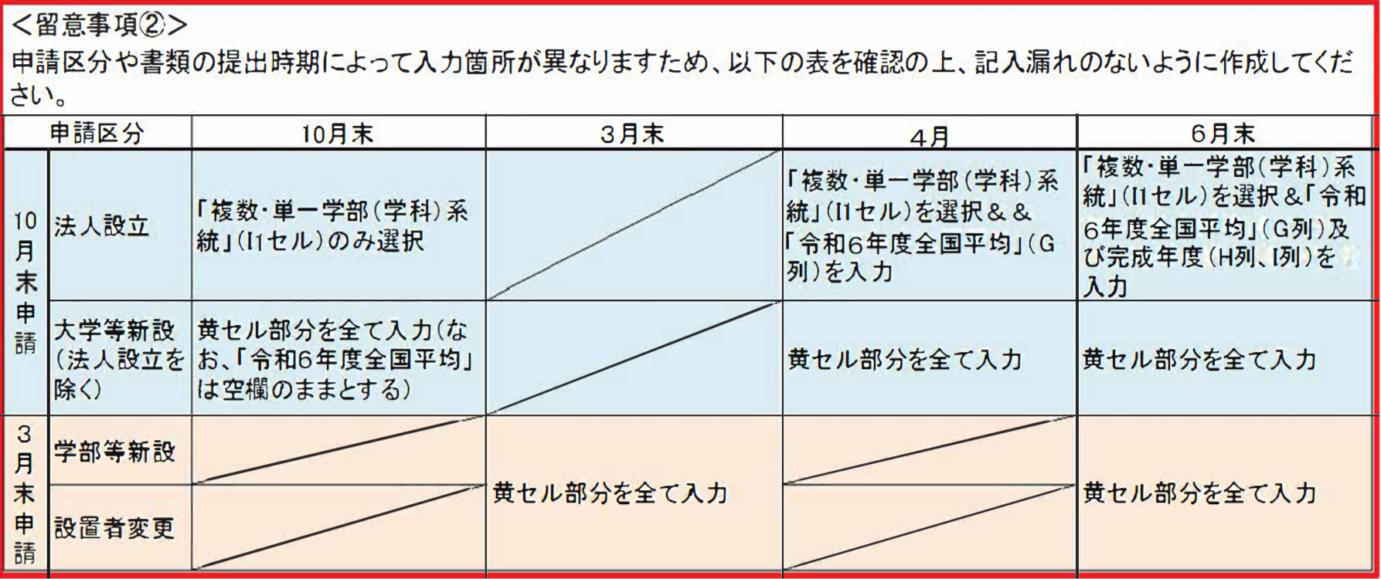
 | 人件費依存率 | 人件費
 |  | 学生生徒等納付金
 | 借入金等利息比率 | 借入金等利息
 |  | 経常収入
 | 教育研究経費比率 | 教育研究経費
 |  | 経常収入
 | 経常収支差額比率 | 経常収支差額
 |  | 経常収入
 | 学生生徒等納付金比率 | 学生生徒等納付金
 |  | 経常収入
 | 補助金比率 | 補助金
 |  | 事業活動収入
 | 基本金組入率 | 基本金組入額
 |  | 事業活動収入
 | 人件費比率 | 人件費
 |  | 経常収入
（注） １ 比率単位については，小数点第１位（第２位を切り捨て）まで記入してください。
２ 令和６年度全国平均の学部系統は、学校法人が該当する系統を選択してください。
３ 「新設校分」には，申請に係る学部等について記入してください。

